Sheet1
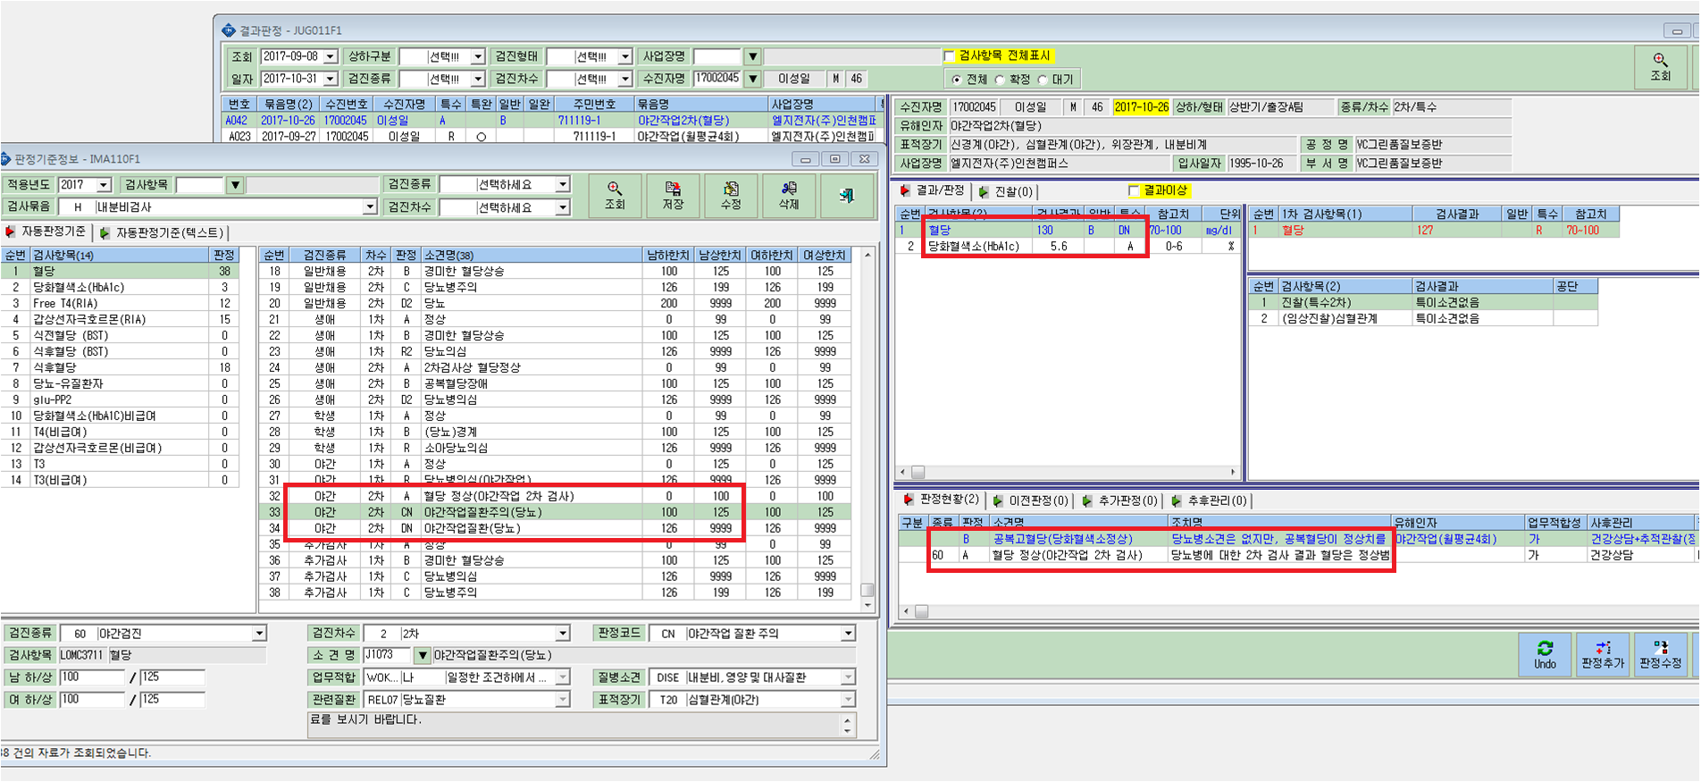

혈당에서 야간 2차로 DN판정나왔는데
최종판정은 A로 나오며 일반판정에 B판정은 왜 나왔는지 모르겠습니다.
자동판정기준으로 해놓은게 하나도 맞지않게 나왔어요.

